Hoja1
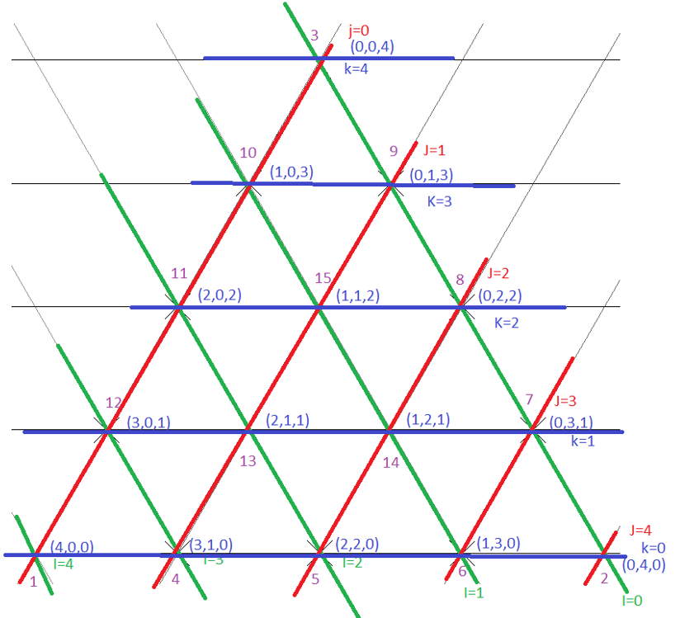
 | 1 | 2 | 3 | 4 | 5
1 | 1 | 46 | 91 | 136 | 181
2 | 2 | 47 | 92 | 137 | 182
3 | 3 | 48 | 93 | 138 | 183
4 | 4 | 49 | 94 | 139 | 184
5 | 5 | 50 | 95 | 140 | 185

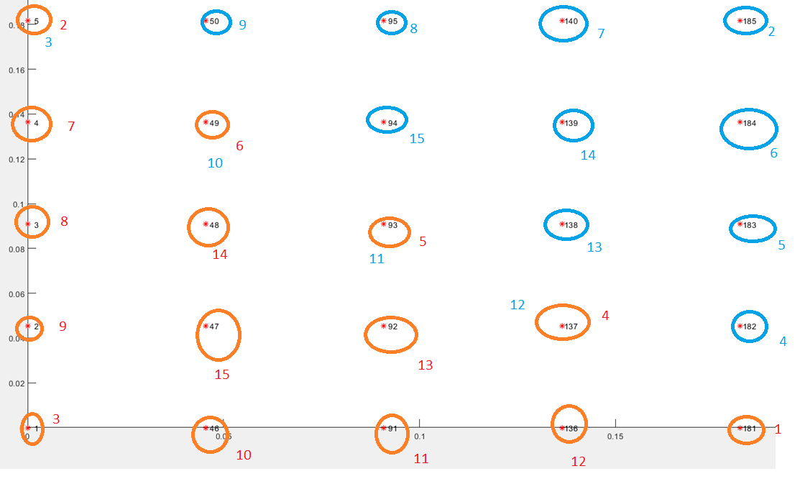

 |  |  | 14

 |  |  | 0.125 |  | 0.375 |  | 0.625 |  | 0.875
 |  | 0 |  | 0.25 |  | 0.5 |  | 0.75 |  | 1

